Sheet1
SKU | Subtítulo | Descripción | Vigencia | URL | URL Coincide con SKU | Tiene Imagen | Imagen
36004245 y 36004244. | Producto | En la compra de una llanta Continental o Firestone con tu es la mejor opción para pagar menos llévate la segunda GRATIS* *Modelos seleccionados: 36004245, 36004244, 36004682 y 36004247. Sujeto a disponibilidad de inventario. | Vigencia: 15 al 21 de octubre de 2024. | llanta-firestone-88t-multihawk-185-65-r15-36004244[p]cmpid-Organico-Folleto-cambaceo-FolletoS42-Visitas-PDF-EKT-MOV-LLA-Llantas-na-version | FALSE | FALSE
36004701 | Goodyear Edge Touring 175/70 R13 | 53 $ x 26 semanas con 10% de enganche Hasta 13% de descuento es la mejor opción para pagar menos | Vigencia: 15 al 21 de octubre de 2024. | llanta-goodyear-175-70-r13-edge-touring-36004701[p]cmpid-Organico-Folleto-cambaceo-FolletoS42-Visitas-PDF-EKT-MOV-LLA-Llantas-na-version | TRUE | TRUE | 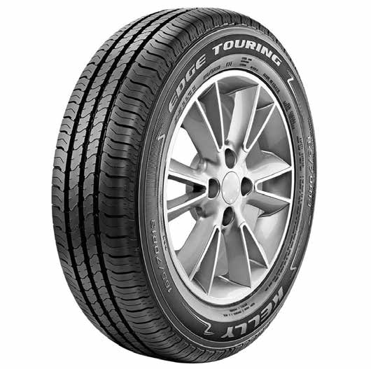
36002928 | Tornel Astral 205/60 R15 | 56 $ x 52 semanas con 10% de enganche Hasta 16% de descuento es la mejor opción para pagar menos | Vigencia: 15 al 21 de octubre de 2024. | llanta-tornel-205-60-r15-astral-36002928[p]cmpid-Organico-Folleto-cambaceo-FolletoS42-Visitas-PDF-EKT-MOV-LLA-Llantas-na-version | TRUE | TRUE | 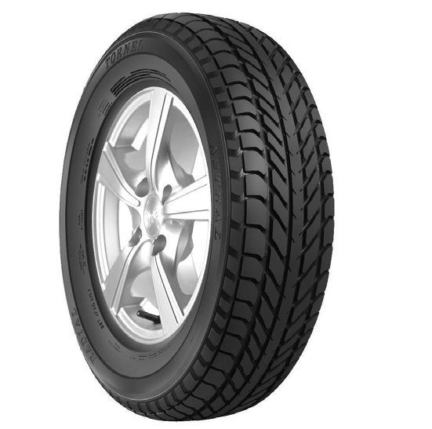
36004702 | Goodyear Kelly Edge Sport 185/60 R14 | 68 $ x 52 semanas con 10% de enganche Hasta 11% de descuento es la mejor opción para pagar menos | Vigencia: 15 al 21 de octubre de 2024. | llanta-goodyear-185-60-r14-kelly-edge-sport-36004702[p]cmpid-Organico-Folleto-cambaceo-FolletoS42-Visitas-PDF-EKT-MOV-LLA-Llantas-na-version | TRUE | TRUE | 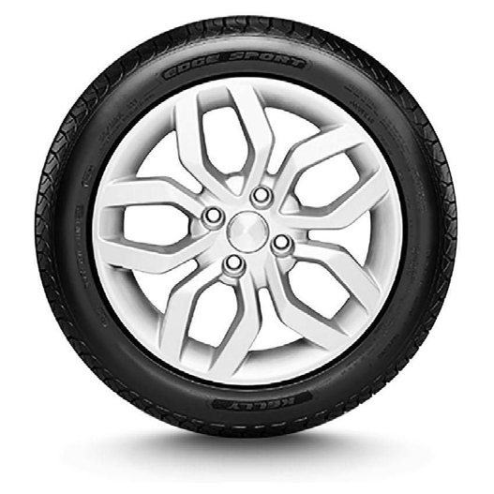
36004221 | Tornel 235/75 R15 At-09 | 76 $ x 52 semanas con 10% de enganche Hasta 16% de descuento es la mejor opción para pagar menos | Vigencia: 15 al 21 de octubre de 2024. | llanta-tornel-235-75-r15-at-09-36004221[p]cmpid-Organico-Folleto-cambaceo-FolletoS42-Visitas-PDF-EKT-MOV-LLA-Llantas-na-version | TRUE | TRUE | 